Văn bản nội bộ
STT | Ứng dụng | Màn hình | User Đăng nhập | Tên trường | Data Type | Chức năng | Thao tác | Quy định | Điều kiện / Mặc định | Màn hình kế tiếp | Kết quả hiện tại | Kết quả mong muốn | Test Type | Browser | UAT | Usecase ID | Note | Thời gian test | Evidence
 |  |  |  |  |  |  |  |  |  |  |  |  |  | Chrome
1 | Cần Thơ PO | Văn bản nội bộ | admin_vpdt | Tạo mới văn bản đến | Button | Check hiển thị | 1. Click Button [Văn bản] 2. Click [Văn bản nội bộ] 3. Click [Văn bản đến] 4. Click Button [Tạo mới văn bản đến] 5. Check hiển thị |  | Login vào hệ thống thành công |  | Đã có lỗi xảy ra | Không báo lỗi | UI | NG-OK |  |  | Quang kéo từ Bug tới Done | 2023-07-10 | 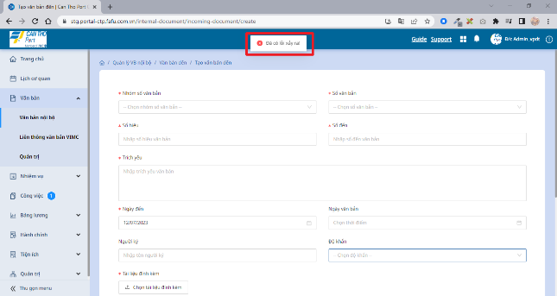

Liên thông văn bản VIMC
STT | Ứng dụng | Màn hình | User Đăng nhập | Tên trường | Data Type | Chức năng | Thao tác | Quy định | Điều kiện / Mặc định | Màn hình kế tiếp | Kết quả hiện tại | Kết quả mong muốn | Test Type | Browser | UAT | Usecase ID | Note | Thời gian | Evidence
 |  |  |  |  |  |  |  |  |  |  |  |  |  | Chrome
1 | Cần Thơ PO | Liên thông văn bản VIMC |  | Tạo mới văn bản đi | Button | Check hiển thị | 1. Click Button [Văn bản] 2. Click [Liên thông văn bản VIMC] 3. Click [Văn bản đi] 4. Click Button [Tạo mới văn bản đi] 5. Check hiển thị |  | Login vào hệ thống thành công |  | Không thể load màn hình | Mở được trang | UI | PENDING |  |  |  | 2023-07-06 | 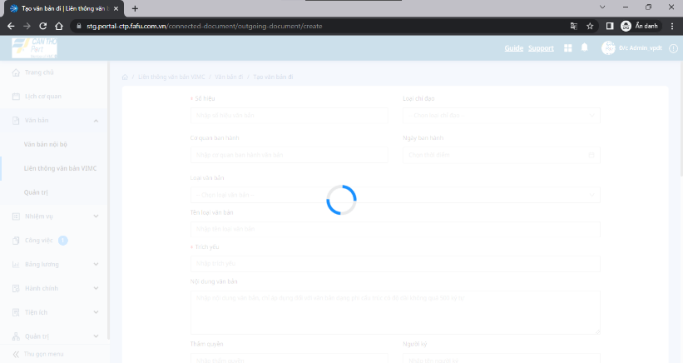

Quản lý nhiệm vụ
STT | Ứng dụng | Màn hình | User Đăng nhập | Tên trường | Data Type | Chức năng | Thao tác | Quy định | Điều kiện / Mặc định | Màn hình kế tiếp | Kết quả hiện tại | Kết quả mong muốn | Test Type | Browser | UAT | Usecase ID | Note | Thời gian | Evidence
 |  |  |  |  |  |  |  |  |  |  |  |  |  | Chrome
1 | Cần Thơ PO | Quản lý nhiệm vụ | admin_vpdt | Thiết lập nhóm Thư ký | Button | Check hiển thị | 1. Click Button [Nhiệm vụ] 2. Click [Quản trị] 3. Click [Nhóm nhiệm vụ] 4. Click Button [Thiết lập nhóm Thư ký] 5. Check hiển thị |  | Login vào hệ thống thành công |  | Thông báo: "Chưa cấu hình chỉ định cho nhóm" và hiển thị warning | Thông báo: "Chưa cấu hình chỉ định cho nhóm" và hiển thị warning | UI | NG-OK |  |  |  | 2023-07-12 | 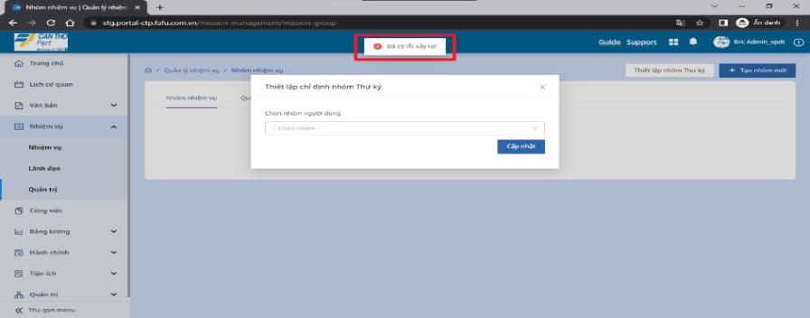 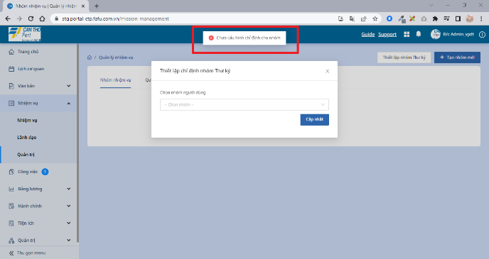

Quản lý hành chính
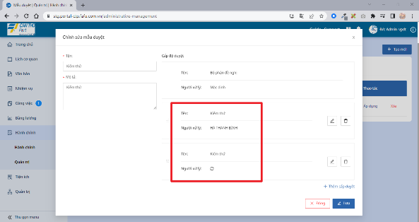
STT | Ứng dụng | Màn hình | User Đăng nhập | Tên trường | Data Type | Chức năng | Thao tác | Quy định | Điều kiện / Mặc định | Màn hình kế tiếp | Kết quả hiện tại | Kết quả mong muốn | Test Type | Browser | UAT | Usecase ID | Note | Thời gian | Evidence
 |  |  |  |  |  |  |  |  |  |  |  |  |  | Chrome
1 | Cần Thơ PO | Quản lý hành chính | admin_vpdt | Tạo mới mẫu duyệt | Button | Check hiển thị | 1. Click Button [Hành chính] 2. Click Button [Quản trị] 3. Tạo mới [Mẫu duyệt] 4. Check hiển thị |  | Login vào hệ thống thành công |  | Khi tạo mới mẫu duyệt trong mục quản trị của phần hành chính,trong tạo mẫu duyệt, 1 cấp độ duyệt có tên và người xử lý. Khi nhập 2 cái tên của cấp độ duyệt giống nhau sẽ không tạo được nhưng không có thông báo gì cho người dùng Ở phần “Tên” không tự động cắt khoảng trắng nên khi nhập tên giống nhau mà có khoảng trắng sẽ vẫn tạo được | Thêm tên giống nhau thì có thông báo lỗi | UI | PENDING |  |  |  | 2023-07-12

Danh bạ
STT | Ứng dụng | Màn hình | User Đăng nhập | Tên trường | Data Type | Chức năng | Thao tác | Quy định | Điều kiện / Mặc định | Màn hình kế tiếp | Kết quả hiện tại | Kết quả mong muốn | Test Type | Browser | UAT | Usecase ID | Note | Thời gian | Evidence
 |  |  |  |  |  |  |  |  |  |  |  |  |  | Chrome
1 | Cần Thơ PO | Danh bạ | admin_vpdt | Dropdown list | Button | Check hiển thị | 1. Click Button [Tiện ích] 2. Click [Danh bạ] 3. Click [Phòng ban] 4. Click Dropdown list chọn một chi nhánh bất kỳ 5. Check hiển thị |  | Login vào hệ thống thành công |  | Thông báo: "Chưa có thông tin phòng ban" và hiển thị warning | Thông báo: "Chưa có thông tin phòng ban" và hiển thị warning | UI | NG-OK |  |  |  | 2023-07-12 | 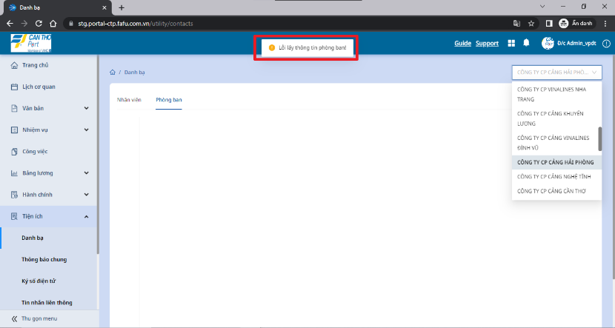

Tab ẩn
STT | Ứng dụng | Màn hình | User Đăng nhập | Tên trường | Data Type | Chức năng | Thao tác | Quy định | Điều kiện / Mặc định | Màn hình kế tiếp | Kết quả hiện tại | Kết quả mong muốn | Test Type | Browser | UAT | Usecase ID | Note | Thời gian | Evidence
 |  |  |  |  |  |  |  |  |  |  |  |  |  | Chrome
 |  | Tab ẩn
1 | Cần Thơ PO | [Tiện ích] [Tin nhắn liên thông] |  | Tin nhắn liên thông | Button | Check hiển thị | 1. Click vào Button [Tiện ích] 2. Chọn menu [Tin nhắn liên thông] 3. Check hiển thị |  | Login vào hệ thống thành công |  | Không thể load màn hình | Mở được trang | UI | NG-OK |  |  | Phần này đã bị ẩn Tab Kéo sang done | 2023-07-10 | 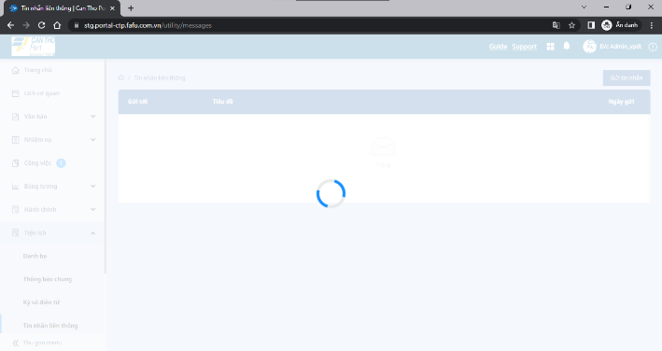
2 |  | [Hành chính] [Tạm ứng] |  | Tạm ứng | Button | Check hiển thị | 1. Click vào Button [Hành chính] 2. Chọn menu [Tạm ứng] 3. Check hiển thị |  | Login vào hệ thống thành công |  | Đã có lỗi xảy ra | Không báo lỗi | UI | NG-OK |  |  | Phần này đã bị ẩn Tab Kéo sang done | 2023-07-10 | 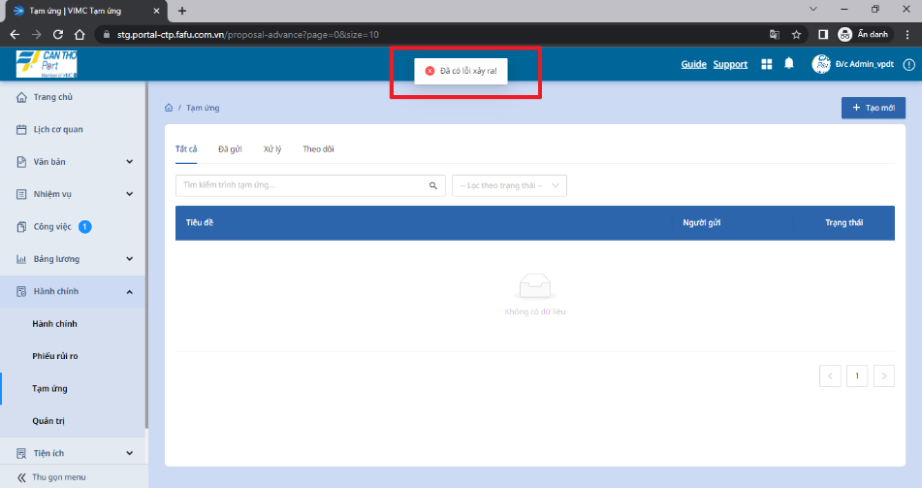 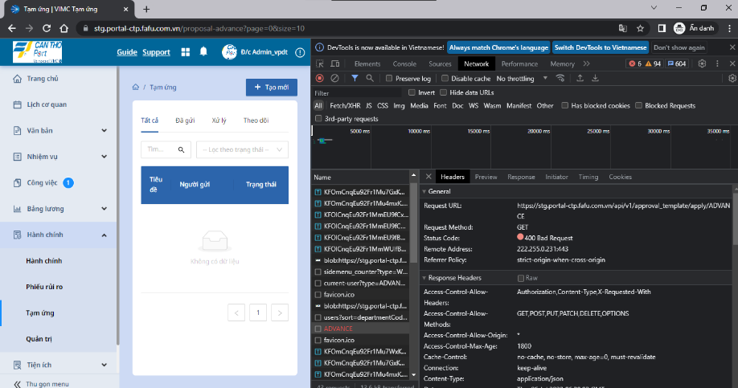
3 |  | [Bảng lương] [Lương của tôi] |  | Lương của tôi | Button | Check hiển thị | 1. Click vào Button [Bảng lương] 2. Chọn menu [Lương của tôi] 3. Check hiển thị |  | Login vào hệ thống thành công |  | Đã có lỗi xảy ra | Không báo lỗi | UI | NG-OK |  |  | ở tài khoản admin không phải nhân viên nên không sao Kéo sang done | 2023-07-06 |  